图片
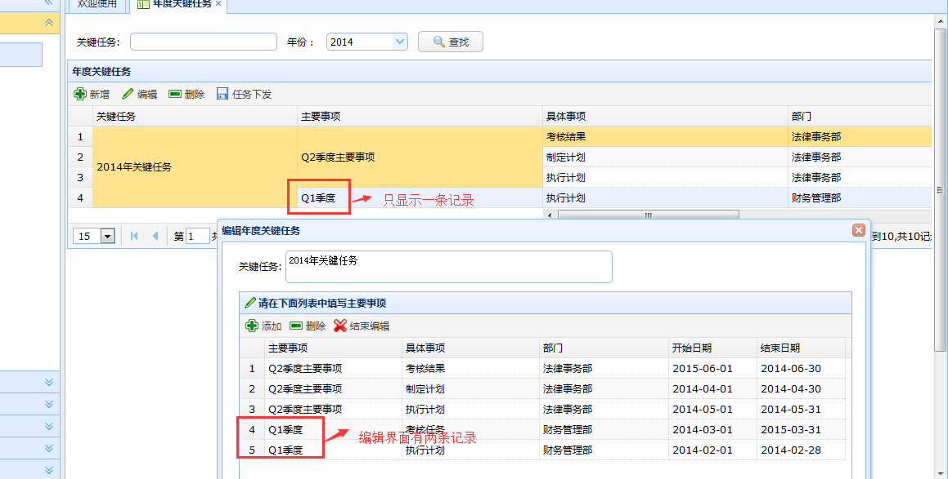
1、总记录数统计图片


2、关键任务编辑页的记录条数与列表页面记录不符

